DJI POWER 2000
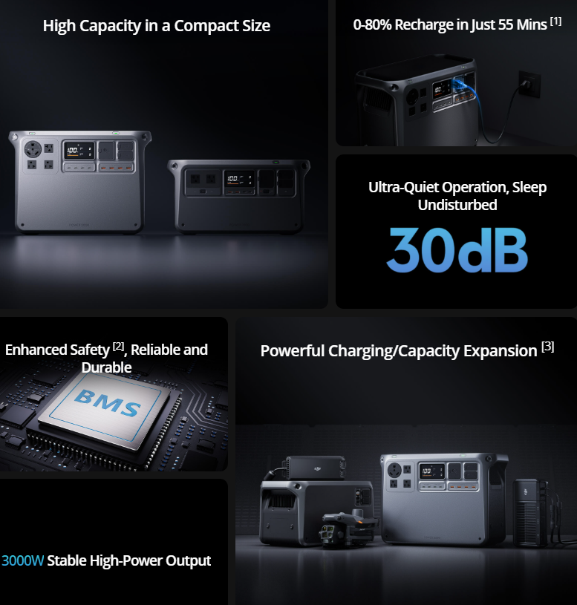
 | DJI POWER 2000

